상품제안서
비스트 세이버 스프레이 강화액 소화기 | 상품코드: S43994

 |  |  |  |  |  |  | 02-713-8555 | www.synergygift.co.kr
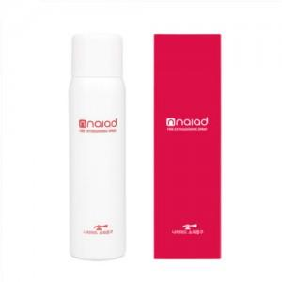

【상세/제작정보】

【인쇄/포장옵션】 | 스티커 / 포장불가능

【공급단가】 | 수량 | 50~ | 100~ | 500~ | 1,000~ | 2,000~
*VAT별도 | 단가 | 20,850원 | 20,540원 | 19,430원 | 18,480원 | 17,850원

【상품 URL】 | https://www.synergygift.co.kr:443/src/goods_detail.php?gdno=43994

